MEDIDAS
17 | 16 | 15 | 14 | 13 | 12 | 11 | 21 | 22 | 23 | 24 | 25 | 26 | 27
10 | 10 | 7 | 7 | 8 | 6.5 | 8.5 | 8.5 | 6.5 | 8 | 7 | 7 | 10 | 10
47 | 46 | 45 | 44 | 43 | 42 | 41 | 31 | 32 | 33 | 34 | 35 | 36 | 37
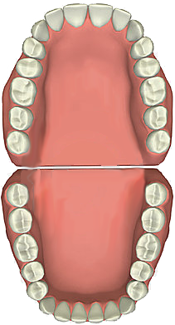
10.5 | 11 | 7 | 7 | 7 | 6 | 5.5 | 5.5 | 6 | 7 | 7 | 7 | 11 | 10.5 |  | Esp.Incisivos | 17 | 17 | Esp. Incisivos

 |  |  |  |  |  |  |  |  |  |  |  |  |  | Esp. Canino | 8 |  |  | 8 | Esp. Canino

 |  |  |  |  |  |  |  |  |  |  |  |  |  | Esp. Premolares | 14 |  |  | 14 | Esp. Premolares

No pone la fecha indicada

Sacar estos dos
PACIENTE |  | Promedio sin discrepancia H-D
NUMERO H.C. |  | 1
FECHA |  | 0
PROFESIONAL |  | Mauricio Haenggi |  |  |  |  |  |  |  |  |  |  |  | Esp. Premolares | 14 |  |  | 14 | Esp. Premolares
RESULTADOS
 |  |  |  |  |  |  |  |  |  |  |  |  |  | Esp. Canino | 7 |  |  | 7 | Esp. Canino
Ayuda
 |  |  |  |  |  |  |  |  |  |  |  |  |  |  | Esp. Incisivos | 11.5 | 11.5 | Esp. Incisivos
Enviar comentario
Sacar la firma

Od. Mauricio Haenggi
Sacar o poner
Od.Esp.Mauricio Haenggi
Versión 3.0

RESULTADOS
 |  |  |  | Discrepancia Oseo-Dentaria |  |  |  | Derecho | Izquierdo
Bolton Total | Exceso Inferior | 1,2 |  | Superior | 4 | Moyers | Superiores | -0.60 | -0.60
Bolton Anterior | Exceso Inferior | 1,5 |  | Inferior | 0 |  | Inferiores | -1.20 | -1.20
 |  |  |  | Antero Sup | 4
 | Superiores | Inferiores |  | Antero Inf | 0
Tanaka-Johnston (C-Pm-Pm) | 22.5 | 22 |  | Incisivos Inf | 0

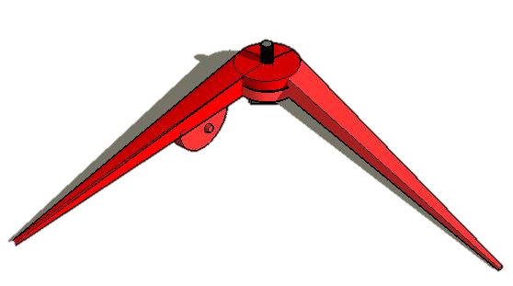
 | 14 a 24 | 16 a 26 | Long. arco
Pont | 35.50 | 46.00 | 17.5

Sacar imagen

